importactionurl
importkolom | phc omschr. | opm. | pehaactionUrl | knoptextvoorstel | vrije opmerking | actionurl | ipadres stm | poort actionurl is 80 | stmnr | mod | cha | evt | merker of fb ? | FBstm nummer | merker of fb mod | fb kanaalnr of x bij merker | sentinel kleur | kleur als de fb nul is | kleur als de fb één is | HTMLCODE
 | geen actionurl-rolluik |  | http://192.168.1.2:99/postEvent.html?action=input&STM=0&MOD=0&CHA=0&EVT=2 | rolluik | sensor | actionurl | 192.168.1.2 | 99 | 0 | 0 | 0 | 2 | merker | 0 | 1 | x | kleur | pink | orange | <br><br><button class="ph" id="sensor2" name="actionurl 192.168.1.2 99 0 0 0 2 merker 0 1 x kleur pink orange" onclick="hitEndpointpeha(this)">rolluik</button>
 | IMD.00.03 - LIVING grootraam | Aan > 0 seconden | http://192.168.1.2:80/postEvent.html?action=input&STM=0&MOD=0&CHA=3&EVT=2 | grootraam | knop | actionurl | 192.168.1.2 | 80 | 0 | 0 | 3 | 2 | fb | 0 | 64 | 7 | kleur | green | red | <br><br><button class="ph" id="knop3" name="actionurl 192.168.1.2 80 0 0 3 2 fb 0 64 7 kleur green red" onclick="hitEndpointpeha(this)">grootraam</button>
 | IMD.01.15 - INKOM : relais | Aan > 0 seconden | http://192.168.1.2:80/postEvent.html?action=input&STM=0&MOD=3&CHA=9&EVT=2 | relay | knop | actionurl | 192.168.1.2 | 80 | 0 | 3 | 9 | 2 | fb | 0 | 68 | 1 | kleur | green | red | <br><br><button class="ph" id="knop4" name="actionurl 192.168.1.2 80 0 3 9 2 fb 0 68 1 kleur green red" onclick="hitEndpointpeha(this)">relay</button>

 | IMD.01.15 - INKOM : knop A > bruin : 3tv spots | Aan > 0 seconden | http://192.168.1.2:80/postEvent.html?action=input&STM=0&MOD=1&CHA=15&EVT=2
 | IMD.00.05 - MEREL : bedlinks > omschak nachtlamp | Aan > 0 seconden | http://192.168.1.2:80/postEvent.html?action=input&STM=0&MOD=0&CHA=5&EVT=2
 | IMD.00.06 - MEREL : bedmidden >omschakelen | Aan > 0 seconden | http://192.168.1.2:80/postEvent.html?action=input&STM=0&MOD=0&CHA=6&EVT=2
 | IMD.00.06 - MEREL : bedmidden > plaslicht | Aan > 2 seconden | http://192.168.1.2:80/postEvent.html?action=input&STM=0&MOD=0&CHA=6&EVT=6
 | IMD.00.07 - MEREL : bedrechts > rood : 3spots buro | Aan > 0 seconden | http://192.168.1.2:80/postEvent.html?action=input&STM=0&MOD=0&CHA=7&EVT=2
 | IMD.00.11 - DAAN : bed links >zwart : alles uit | Aan > 0 seconden | http://192.168.1.2:80/postEvent.html?action=input&STM=0&MOD=0&CHA=11&EVT=2
 | IMD.00.12 - DAAN : bed midden >alg omschak | Aan > 0 seconden | http://192.168.1.2:80/postEvent.html?action=input&STM=0&MOD=0&CHA=12&EVT=2
 | IMD.00.13 - DAAN : bed rechts > nachtlamp | Aan > 0 seconden | http://192.168.1.2:80/postEvent.html?action=input&STM=0&MOD=0&CHA=13&EVT=2
 | IMD.00.13 - DAAN : bed rechts > plaslicht | Aan > 2 seconden | http://192.168.1.2:80/postEvent.html?action=input&STM=0&MOD=0&CHA=13&EVT=6
 | VIM.04.11 - merel alles uit (1) | Aan > 0 seconden | http://192.168.1.2:80/postEvent.html?action=input&STM=0&MOD=4&CHA=11&EVT=2
 | VIM.04.01 - muziek uit plafond (1) | Aan > 0 seconden | http://192.168.1.2:80/postEvent.html?action=input&STM=0&MOD=4&CHA=1&EVT=2
 | VIM.04.02 - digitaal tv (1) | Aan > 0 seconden | http://192.168.1.2:80/postEvent.html?action=input&STM=0&MOD=4&CHA=2&EVT=2
 | IMD.02.06 - PANIEK ALLES OVERAL AAN | Aan > 0 seconden | http://192.168.1.2:80/postEvent.html?action=input&STM=0&MOD=2&CHA=6&EVT=2
 | IMD.00.03 - LIVING grootraam | Aan > 0 seconden | http://192.168.1.2:80/postEvent.html?action=input&STM=0&MOD=0&CHA=3&EVT=2
 | IMD.01.08 - INKOM : zetel | Aan > 0 seconden | http://192.168.1.2:80/postEvent.html?action=input&STM=0&MOD=1&CHA=8&EVT=2
 | IMD.00.00 - LIVING : knop C > blauw : eettafel (6) | Aan > 0 seconden | http://192.168.1.2:80/postEvent.html?action=input&STM=0&MOD=0&CHA=0&EVT=2
 | IMD.01.06 - LIVING : knop B > bruin : alles uit beneden (5) | Aan > 0 seconden | http://192.168.1.2:80/postEvent.html?action=input&STM=0&MOD=1&CHA=6&EVT=2
 | IMD.01.06 - LIVING : knop B > bruin : alles uit boven en beneden (5) | Aan > 2 seconden | http://192.168.1.2:80/postEvent.html?action=input&STM=0&MOD=1&CHA=6&EVT=6

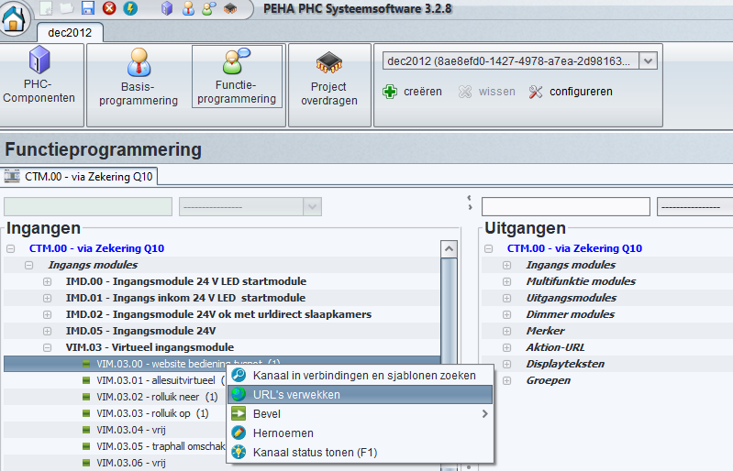

 |  |  |  |  |  |  |  |  |  |  |  | 0
 |  |  |  |  |  |  |  |  |  |  |  | 0
 |  |  |  |  |  |  |  |  |  |  |  | 0
 |  |  |  |  |  |  |  |  |  |  |  | 0
 |  |  |  |  |  |  |  |  |  |  |  | 0
 |  |  |  |  |  |  |  |  |  |  |  | 0
 |  |  |  |  |  |  |  |  |  |  |  | 0
 |  |  |  |  |  |  |  |  |  |  |  | 0
 |  |  |  |  |  |  |  |  |  |  |  | 0
 |  |  |  |  |  |  |  |  |  |  |  | 0
 |  |  |  |  |  |  |  |  |  |  |  | 0
 |  |  |  |  |  |  |  |  |  |  |  | 0
 |  |  |  |  |  |  |  |  |  |  |  | 0
 |  |  |  |  |  |  |  |  |  |  |  | 0
 |  |  |  |  |  |  |  |  |  |  |  | 0
 |  |  |  |  |  |  |  |  |  |  |  | 0
 |  |  |  |  |  |  |  |  |  |  |  | 0
 |  |  |  |  |  |  |  |  |  |  |  | 0
 |  |  |  |  |  |  |  |  |  |  |  | 0
 |  |  |  |  |  |  |  |  |  |  |  | 0
 |  |  |  |  |  |  |  |  |  |  |  | 0
 |  |  |  |  |  |  |  |  |  |  |  | 0
 |  |  |  |  |  |  |  |  |  |  |  | 0
 |  |  |  |  |  |  |  |  |  |  |  | 0
 |  |  |  |  |  |  |  |  |  |  |  | 0
 |  |  |  |  |  |  |  |  |  |  |  | 0
 |  |  |  |  |  |  |  |  |  |  |  | 0
 |  |  |  |  |  |  |  |  |  |  |  | 0
 |  |  |  |  |  |  |  |  |  |  |  | 0
 |  |  |  |  |  |  |  |  |  |  |  | 0
 |  |  |  |  |  |  |  |  |  |  |  | 0
 |  |  |  |  |  |  |  |  |  |  |  | 0
 |  |  |  |  |  |  |  |  |  |  |  | 0
 |  |  |  |  |  |  |  |  |  |  |  | 0
 |  |  |  |  |  |  |  |  |  |  |  | 0
 |  |  |  |  |  |  |  |  |  |  |  | 0
 |  |  |  |  |  |  |  |  |  |  |  | 0
 |  |  |  |  |  |  |  |  |  |  |  | 0
 |  |  |  |  |  |  |  |  |  |  |  | 0
 |  |  |  |  |  |  |  |  |  |  |  | 0
 |  |  |  |  |  |  |  |  |  |  |  | 0
 |  |  |  |  |  |  |  |  |  |  |  | 0
 |  |  |  |  |  |  |  |  |  |  |  | 0
 |  |  |  |  |  |  |  |  |  |  |  | 0
 |  |  |  |  |  |  |  |  |  |  |  | 0
 |  |  |  |  |  |  |  |  |  |  |  | 0
 |  |  |  |  |  |  |  |  |  |  |  | 0
 |  |  |  |  |  |  |  |  |  |  |  | 0
 |  |  |  |  |  |  |  |  |  |  |  | 0
 |  |  |  |  |  |  |  |  |  |  |  | 0
 |  |  |  |  |  |  |  |  |  |  |  | 0
 |  |  |  |  |  |  |  |  |  |  |  | 0
 |  |  |  |  |  |  |  |  |  |  |  | 0
 |  |  |  |  |  |  |  |  |  |  |  | 0
 |  |  |  |  |  |  |  |  |  |  |  | 0
 |  |  |  |  |  |  |  |  |  |  |  | 0
 |  |  |  |  |  |  |  |  |  |  |  | 0
 |  |  |  |  |  |  |  |  |  |  |  | 0
 |  |  |  |  |  |  |  |  |  |  |  | 0
 |  |  |  |  |  |  |  |  |  |  |  | 0
 |  |  |  |  |  |  |  |  |  |  |  | 0
 |  |  |  |  |  |  |  |  |  |  |  | 0
 |  |  |  |  |  |  |  |  |  |  |  | 0
...

